F.5.5
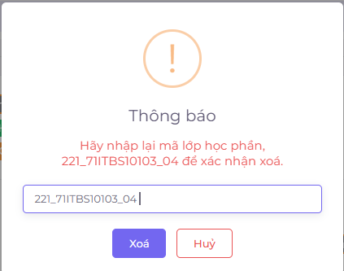
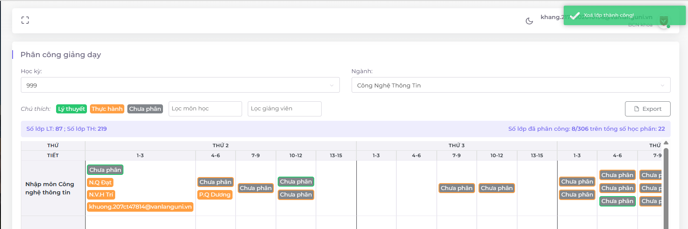
Backlog ID | Backlog Item | User Story Description | Acceptance Criteria |  | AC02:Hệ thống hiển thị lại thông báo "Vui lòng nhập lại mã học phần lớp để xác nhận việc xóa." để Ban giảng viên có thể xác nhận lại trước khi xóa. |  | AC03:Sau khi xóa thành công, hệ thống đóng biểu mẫu Xóa, hiển thị thông báo "Xóa thành công!" ở góc trên bên phải màn hình và tự động ẩn sau 5 giây. | AC04:Giao diện Xóa được mở dưới dạng cửa sổ popup và người dùng có thể chọn nút "Hủy" hoặc nhấp bên ngoài popup để đóng cửa sổ xác nhận xóa.
PB_23 | Xóa lớp | Là một thành viên Hội đồng Giảng viên, tôi muốn xóa lớp học trong thời khóa biểu để có thể loại bỏ một số lớp không mong muốn khỏi dữ liệu thời khóa biểu. | AC01 | Chỉ Ban giảng viên mới có thể Xóa một lớp học trong thời khóa biểu.
 |  |  | AC02 | Hệ thống hiển thị lại thông báo "Vui lòng nhập lại mã học phần lớp để xác nhận việc xóa." để Ban giảng viên có thể xác nhận lại trước khi xóa.
 |  |  | AC03 | Sau khi xóa thành công, hệ thống đóng biểu mẫu Xóa, hiển thị thông báo "Xóa thành công!" ở góc trên bên phải màn hình và tự động ẩn sau 5 giây.
 |  |  | AC04 | Giao diện Xóa được mở dưới dạng cửa sổ popup và người dùng có thể chọn nút "Hủy" hoặc nhấp bên ngoài popup để đóng cửa sổ xác nhận xóa.
 |  |  | AC05 | Kiểm thử Tài liệu đã qua Kiểm thử chức năng: Đã qua Kiểm thử tích hợp: Đã qua
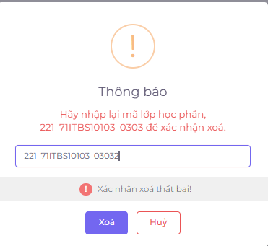
 |  | Màn hình chức năng cho phép các giảng viên có thể xóa lớp trong thời khóa biểu |  |  |  | Quyền truy cập
 |  |  |  |  | EC1 | Người dùng có quyền hợp lệ - Ban giảng viên.
 |  | Chức năng dành cho Giảng viên |  |  | EC2 | Người dùng không có quyền hợp lệ - không phải Ban giảng viên.
 |  | Chức năng liên kết đên tính năng thêm thời khóa biểu, xuất thời khóa biểu,xem thời khóa biểu cá nhân |  |  |  | Xác nhận xóa
 |  |  |  |  | EC3 | Người dùng xác nhận xóa - hệ thống xóa lớp học thành công.
 |  |  |  |  | EC4 | Người dùng hủy xóa - hệ thống không thực hiện xóa và đóng cửa sổ xóa.
 |  |  |  |  |  | Thông báo nhập lại mã học phần lớp
 |  |  |  |  | EC05 | Người dùng không nhập mã học phần lớp - hệ thống hiển thị thông báo "Vui lòng nhập lại mã học phần lớp để xác nhận việc xóa."

GUI
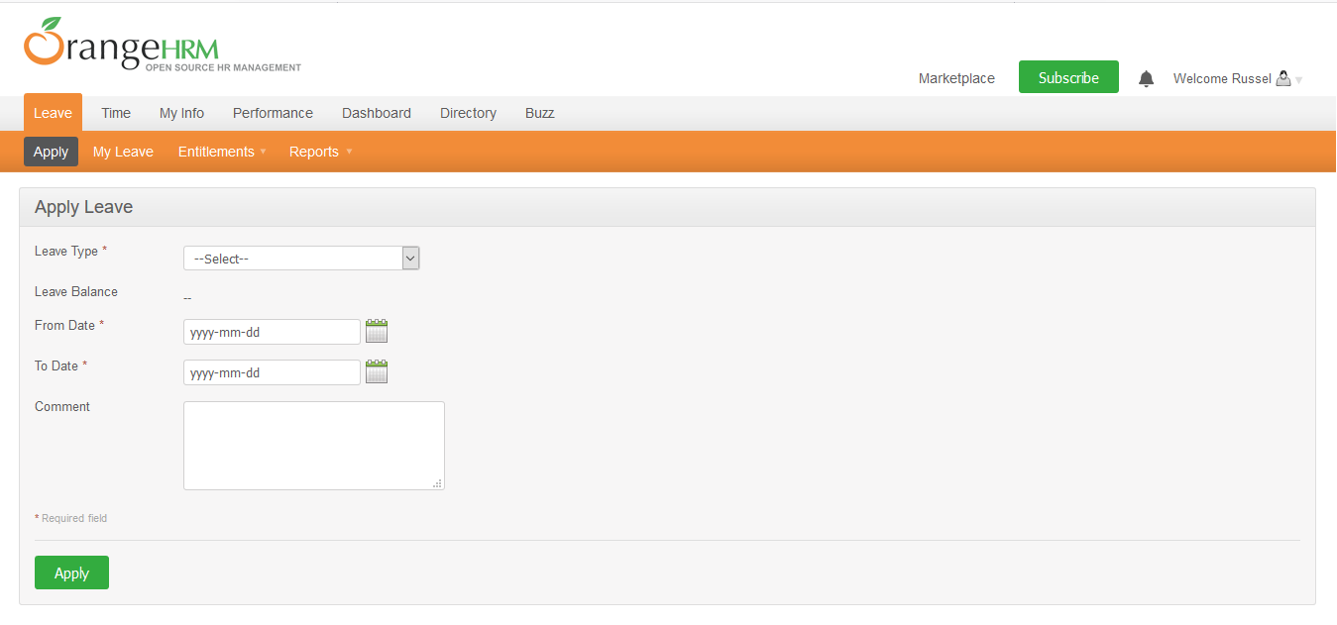

NO. | INPUT FIELD | DESCRIPTION | CONSTRAINTS
1 | Leave Type | Loại nghỉ phép mà cá nhân được hưởng | Bắt buộc chọn từ danh sách. Loại nghỉ phép do Admin thiết lập cho nhân viên trong module Configure Leave Types và Entitlements
2 | Leave Balance | Số dư ngày phép mà cá nhân được phép sử dụng | Read-only
3 | From Date | Ngày bắt đầu nghỉ phép | Bắt buộc chọn từ calendar control
4 | To Date | Ngày kết thúc nghỉ phép | Bắt buộc chọn từ calendar control
5 | Duration | Thời lượng nghỉ phép | Chọn một trong các giá trị sau từ danh sách: • Full Day: Nghỉ trọn ngày • Half Day: Nghỉ nửa ngày • Specify Time – From, To, Duration: Giờ nghỉ cụ thể Field này chỉ xuất hiện khi người dùng chọn From Date = To Date
6 | Partial Days | Hình thức nghỉ phép | Chọn một trong các giá trị sau từ danh sách: • None: giá trị mặc định, nghỉ trọn ngày • All Days: Hệ thống hiển thị Duration field cho phép chọn một trong 2 giá trị từ danh sách: o Half Day – Morning/Afternoon (giá trị mặc định) o Specify Time – From, To, Duration: Giờ nghỉ cụ thể • Start Day Only: Hệ thống hiển thị Duration field cho phép chọn giống mô tả của All Days • End Day Only: Hệ thống hiển thị Duration field cho phép chọn giống mô tả của All Days • Start and End Day: Hệ thống hiển thị Duration field cho phép chọn giống mô tả của All Days Field này chỉ xuất hiện khi người dùng chọn From Date != To Date
7 | Comment | Ghi chú thêm (nếu cần thiết)

